Ark1
Skagen Race 2019 V4 Hanse 445 start 20.40
 | Kurs | Distanse | Klokka | TWS | TWD | VMG | TWA | Tenk på | Seil | Strøm | Kommentarer
Åsgårdstrand - Slagentangen | 130 | 3 | 20.40 | 14 | 210 | 9 | 80 | styre og trimme på vekslende trykk - opp i løyene, ned i rossene. Ett skjøte i rekka for slør. |  | Lavvann klokka 21. Mye vann i Drammenselva. Sannsynligvis sydg. Strøm. | Vinden vil øke lenger ut og vri til høyre
Slagentangen - Bolærene | 160 | 7 | 21.00 | 22 | 220 | 8.7 | 60 | Nesten full kryss, kjøre storseil, styre litt over rumbline, holde farta |  | Sannsynligvis medstrøm, men følg med på SOG og logg for å se om medstrømmen forsvinner | Vinden vil vri til høyre
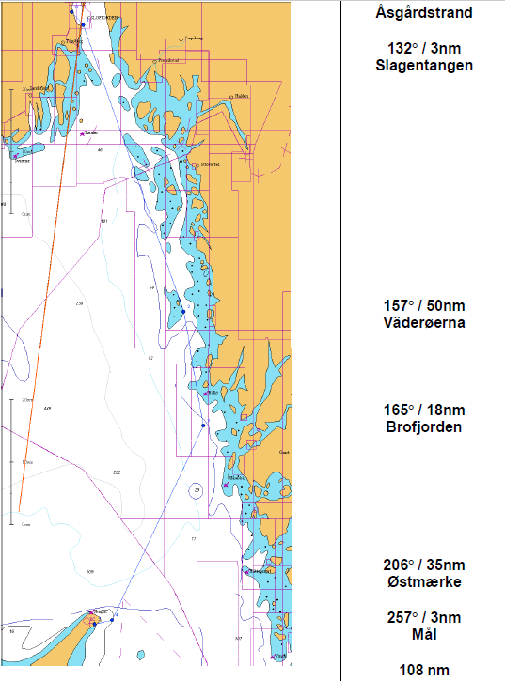
Bolærene - tvers Færder | 160 | 9 | 22.00 | 24 | 230 | 9 | 70 | styre og trimme på rossene, gå over rumbline |  | Ignorere strøm i denne vindstyrken | Vi ønsker å ta høyde før vi kommer ut i den grove sjøen etter Færder. 10 grader over rumbline?
Færder - Grisebåerna | 160 | 12 | 23.00 | 22 | 230 | 9 | 70 | styre og trimme på rossene, gå over rumbline, vi ønsker å gå på 80 meter dybde vest for Grisebåene og andre grunner nedover. |  | Treffer sannsynligvis svenskestrømmen, men ignorere den | Gå vest for grunnene pga vond sjø.
Grisebåerna - Persgrunnen | 160 | 8 | 00.30 | 18 | 210 | 8.5 | 50 | styre og trimme på rossene, det skal løye mer. Sette mer seil? |  | Er sannsynligvis i svenskestrømmen, men ignorere den | Vurdere å gå rett innenfor grunnene på Persgrunnen
Persgrunnen - Väderöarna | 145 | 12 | 1:30:00 | 16 | 210 | 8.7 | 65 | Gå rett mot nordenden av Väderöerna |  | Ignorere strøm | Det blir litt lettere bak Väderöarna, spise
Väderöarna - Brofjorden | 165 | 18 | 04:00 | 18 | 200 | 7.5 | 35 | Full kryss, stb halser lengste beinet. Mindre strøm på grunnere vann, men verre sjø. Vurderes. |  | Ignorere strøm | Vest for grunnene for å unngå vond sjø. Når det løyer, ta ut rev og bytte forseil.Varm mat i le av Väderöarna
Brofjorden - halv Skagen | 205 | 18 | 07.00 | 20 | 180 | 7.5 | -25 | Sannsynligvis slå og gå bb gjennom svenskestrømmen. BB halser lengste beinet. Gå styrbord på vindskift. |  | Strømmen fosser nok nordover ved Brofjorden, slå og gå vestover, gjennom strømmen på tvers | Noen stb slag på vindskift
Halv Skagen - Østmerket | 205 | 18 | 9:30:00 | 22 | 180 | 8 | -25 | Kryss, men lang bb.-legg |  | Østgående strøm på Skagen, ikke kjempe mot denne, komme inn til Skagen fra Syd | Noen stb slag på vindskift
Østmærke - Mål | 257 | 3 | 10.00 | 22 | 180 | 9 | -77 | BB halser fin slør, skjøtepunkt i rekka |  | Styr rett på mål, bruk COG (GPS-kursen) | Se etter målbøya.

https://www.yr.no/kart/#lat=65.00146&lon=19.54158&zoom=4&laga=nedb%C3%B8rskyer&proj=3575

 |  |  |  |  |  |  |  |  |  |  |  | husk
 |  |  |  |  |  |  |  |  |  |  |  | notatblokk
 |  |  |  |  |  |  |  |  |  |  |  | peilekompass
 |  |  |  |  |  |  |  |  |  |  |  | sovepose
 |  |  |  |  |  |  |  |  |  |  |  | 1600 fra asker

